прайс-лист
 |  | ООО «ВЕЛИС ПЛАСТ»
 | 142171 г.Москва г.Щербинка ул. Восточная д. 7 Тел./факс 8-495-505-61-03
1-ком. Квартира, S-5,97 (3 изделия) |  |  |  |  |  |  |  |  | В доп.материалы входит:
профиль | стоимость изделий |  | стоимость доп.материа-лов | общая ст-ть изделия и доп. |  | стоимость услуг | Итого |  | Для квартир:
 | ф-ра Esse | ф-ра Roto |  | ф-ра Esse | ф-ра Roto |  | ф-ра Esse | ф-ра Roto | Стыковочный профиль, отливы, поддоконники,торцевые накладки
Good-win 58 | 22,291 | 25,392 | 822 | 23,113 | 26,214 | 20291 | 43,404 | 46,505
Good-win 70 | 23,620 | 26,856 |  | 24,442 | 27,678 |  | 44,733 | 47,969
КВЕ энджи 58 | 25,139 | 28,283 |  | 25,961 | 29,105 |  | 46,252 | 49,396 | Для лоджии:
КВЕ эталон 58 | 29,735 | 32,879 |  | 30,557 | 33,701 |  | 50,848 | 53,992 | Карниз, угловой соединитель, отлив, нащельник, расширитель
КВЕ экспрет 70 | 31,691 | 34,927 |  | 32,513 | 35,749 |  | 52,804 | 56,040

2-х ком. Квартира, S-8,22 (4 изделия)
профиль | стоимость изделий |  | стоимость доп.материа-лов | общая ст-ть изделия и доп. |  | стоимость услуг | Итого |  | В услуги входит:
 | ф-ра Esse | ф-ра Roto |  | ф-ра Esse | ф-ра Roto |  | ф-ра Esse | ф-ра Roto | Для квартир:
Good-win 58 | 31,296 | 35,872 | 1659 | 32,955 | 37,531 | 27223 | 60,178 | 64,754 | Демонтаж, монтаж, доставка (по Москве), откосы, ГОСТ
Good-win 70 | 33,182 | 37,960 |  | 34,841 | 39,619 |  | 62,064 | 66,842
КВЕ энджи 58 | 35,200 | 39,905 |  | 36,859 | 41,564 |  | 64,082 | 68,787
КВЕ эталон 58 | 41,542 | 46,247 |  | 43,201 | 47,906 |  | 70,424 | 75,129 | Для лоджии:
КВЕ экспрет 70 | 44,416 | 49,194 |  | 46,075 | 50,853 |  | 73,298 | 78,076 | Доставка(по Москве), монтаж

3-х ком. Квартира S-10,68 (5 изделий)
профиль | стоимость изделий |  | стоимость доп.материа-лов | общая ст-ть изделия и доп. |  | стоимость услуг | Итого
 | ф-ра Esse | ф-ра Roto |  | ф-ра Esse | ф-ра Roto |  | ф-ра Esse | ф-ра Roto | Сроки изготовления:
Good-win 58 | 39,316 | 44,854 | 1567 | 40,883 | 46,421 | 35477 | 76,360 | 81,898 | Для белого профиля - 15 дн Для цветного профиля - 16 дн
Good-win 70 | 41,639 | 47,407 |  | 43,206 | 48,974 |  | 78,683 | 84,451
КВЕ энджи 58 | 44,338 | 49,916 |  | 45,905 | 51,483 |  | 81,382 | 86,960
КВЕ эталон 58 | 52,230 | 61,812 |  | 53,797 | 63,379 |  | 89,274 | 98,856
КВЕ экспрет 70 | 56,057 | 61,825 |  | 57,624 | 63,392 |  | 93,101 | 98,869

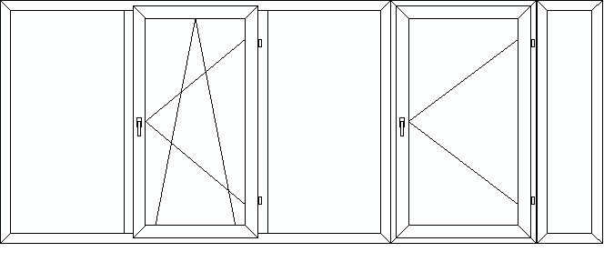
Лоджия, S-5,55 (3 изделия)
профиль | стоимость изделий |  | стоимость доп.материа-лов | общая ст-ть изделия и доп. |  | стоимость услуг | Итого
 | ф-ра Esse | ф-ра Roto |  | ф-ра Esse | ф-ра Roto |  | ф-ра Esse | ф-ра Roto
Good-win 58 | 17,989 | 19,369 | 8273 | 26,262 | 27,642 | 9147 | 35,409 | 36,789
Good-win 70 | 18,871 | 20,320 |  | 27,144 | 28,593 |  | 36,291 | 37,740
КВЕ энджи 58 | 20,176 | 21,556 |  | 28,449 | 29,829 |  | 37,596 | 38,976
КВЕ эталон 58 | 23,877 | 25,257 |  | 32,150 | 33,530 |  | 41,297 | 42,677
КВЕ экспрет 70 | 25,226 | 26,674 |  | 33,499 | 34,947 |  | 42,646 | 44,094

